A1
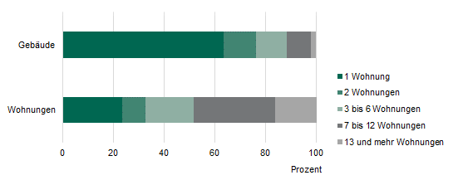
Inhalt
Abb. 1 Wohngebäude und darin befindliche Wohnungen am 15. Mai 2022 nach der Gebäudegröße in Sachsen

A2
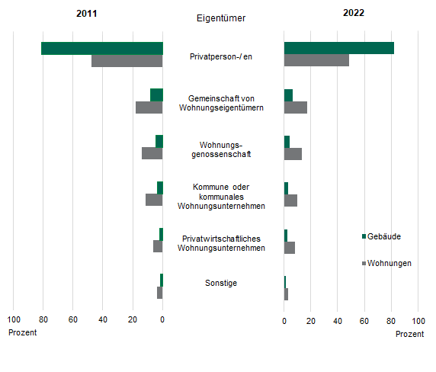
Inhalt
Abb. 2 Wohngebäude und darin befindliche Wohnungen am 15. Mai 2022 und 9. Mai 2011 nach dem Eigentümer in Sachsen

A3
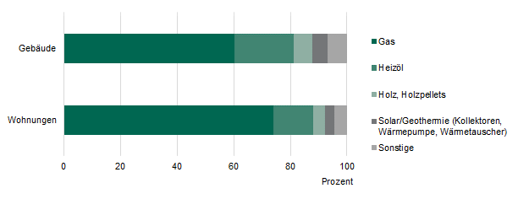
Inhalt
Abb. 3 Wohngebäude und darin befindliche Wohnungen am 15. Mai 2022 nach dem Energieträger der Heizung in Sachsen

A4
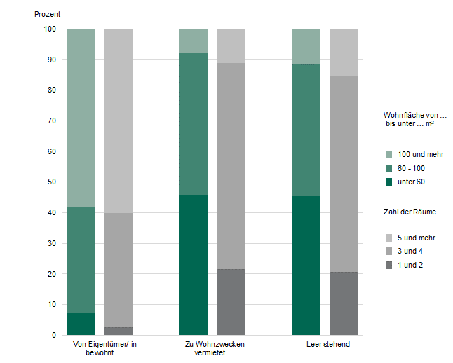
Inhalt
Abb. 4 Wohnungen in Wohngebäuden am 15. Mai 2022 nach der Nutzungsart in Sachsen

A5
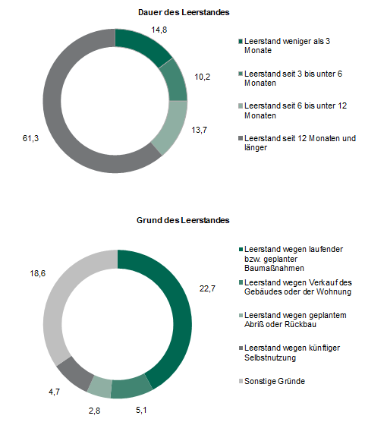
Inhalt
Abb. 5 Leerstehende Wohnungen in Wohngebäuden am 15. Mai 2022 nach Gebäudegröße sowie Dauer und Grund des Leerstandes in Sachsen
in Prozent

A6
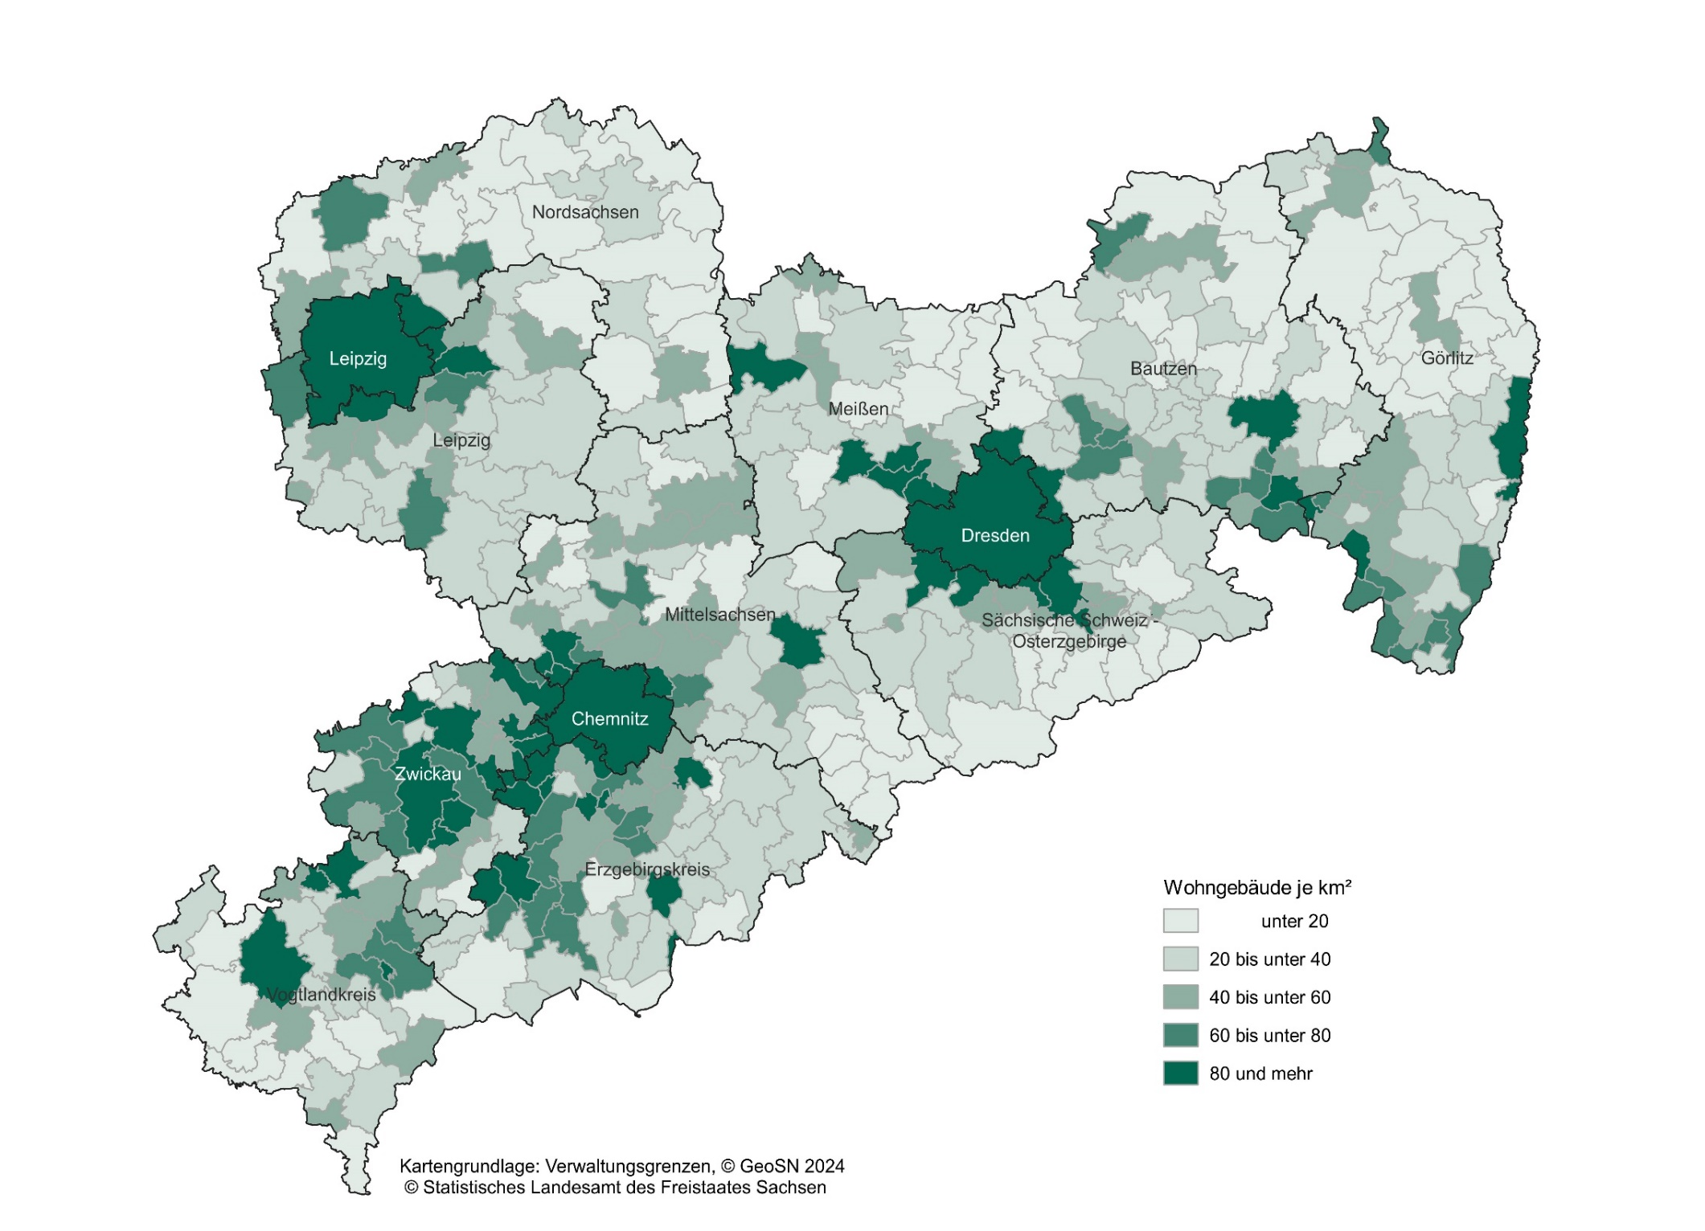
Inhalt
Abb. 6 Wohngebäude je Quadratkilometer Fläche am 15. Mai 2022 nach Gemeinden

A7
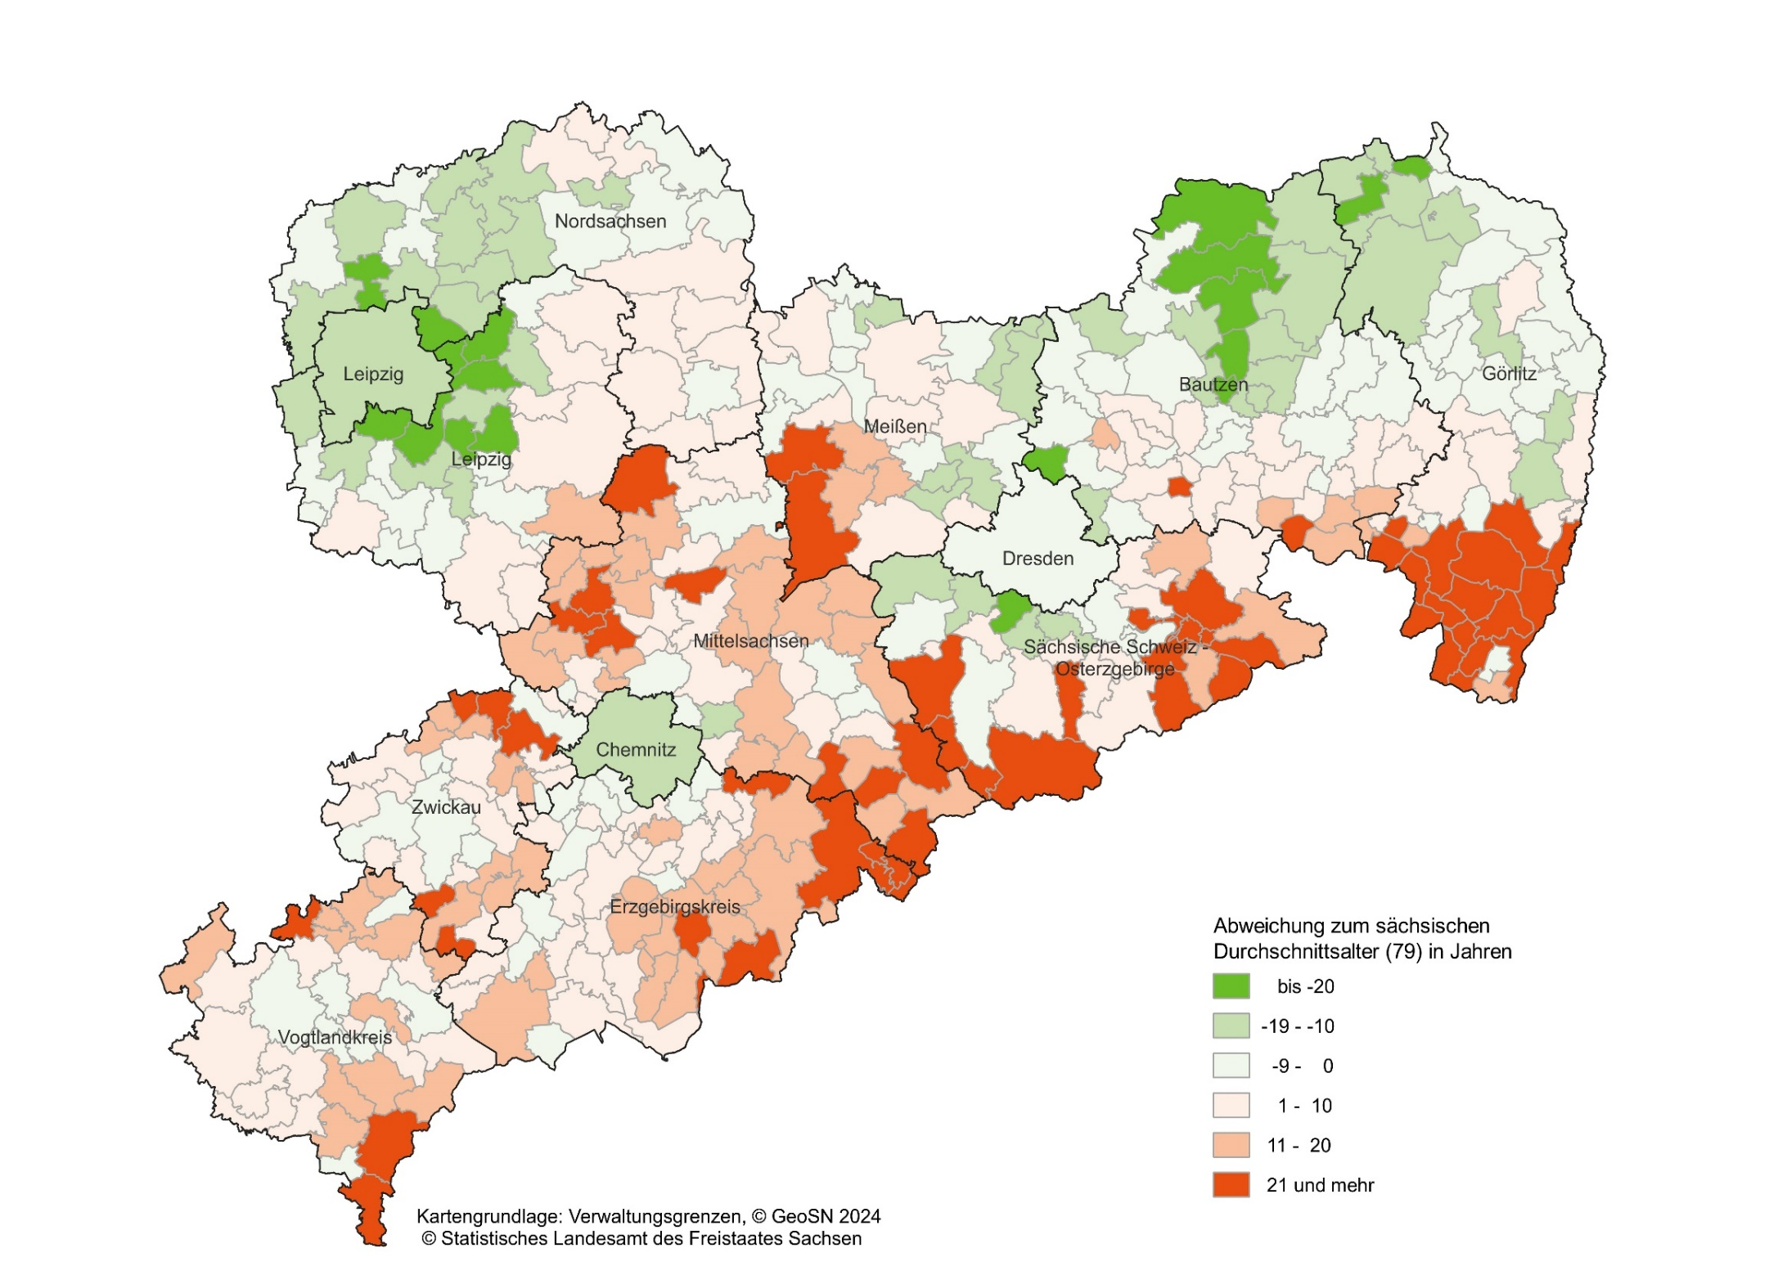
Inhalt
Abb. 7 Abweichung zum sächsischen Durchschnittsalter von Wohngebäuden am 15. Mai 2022 nach Gemeinden

A8
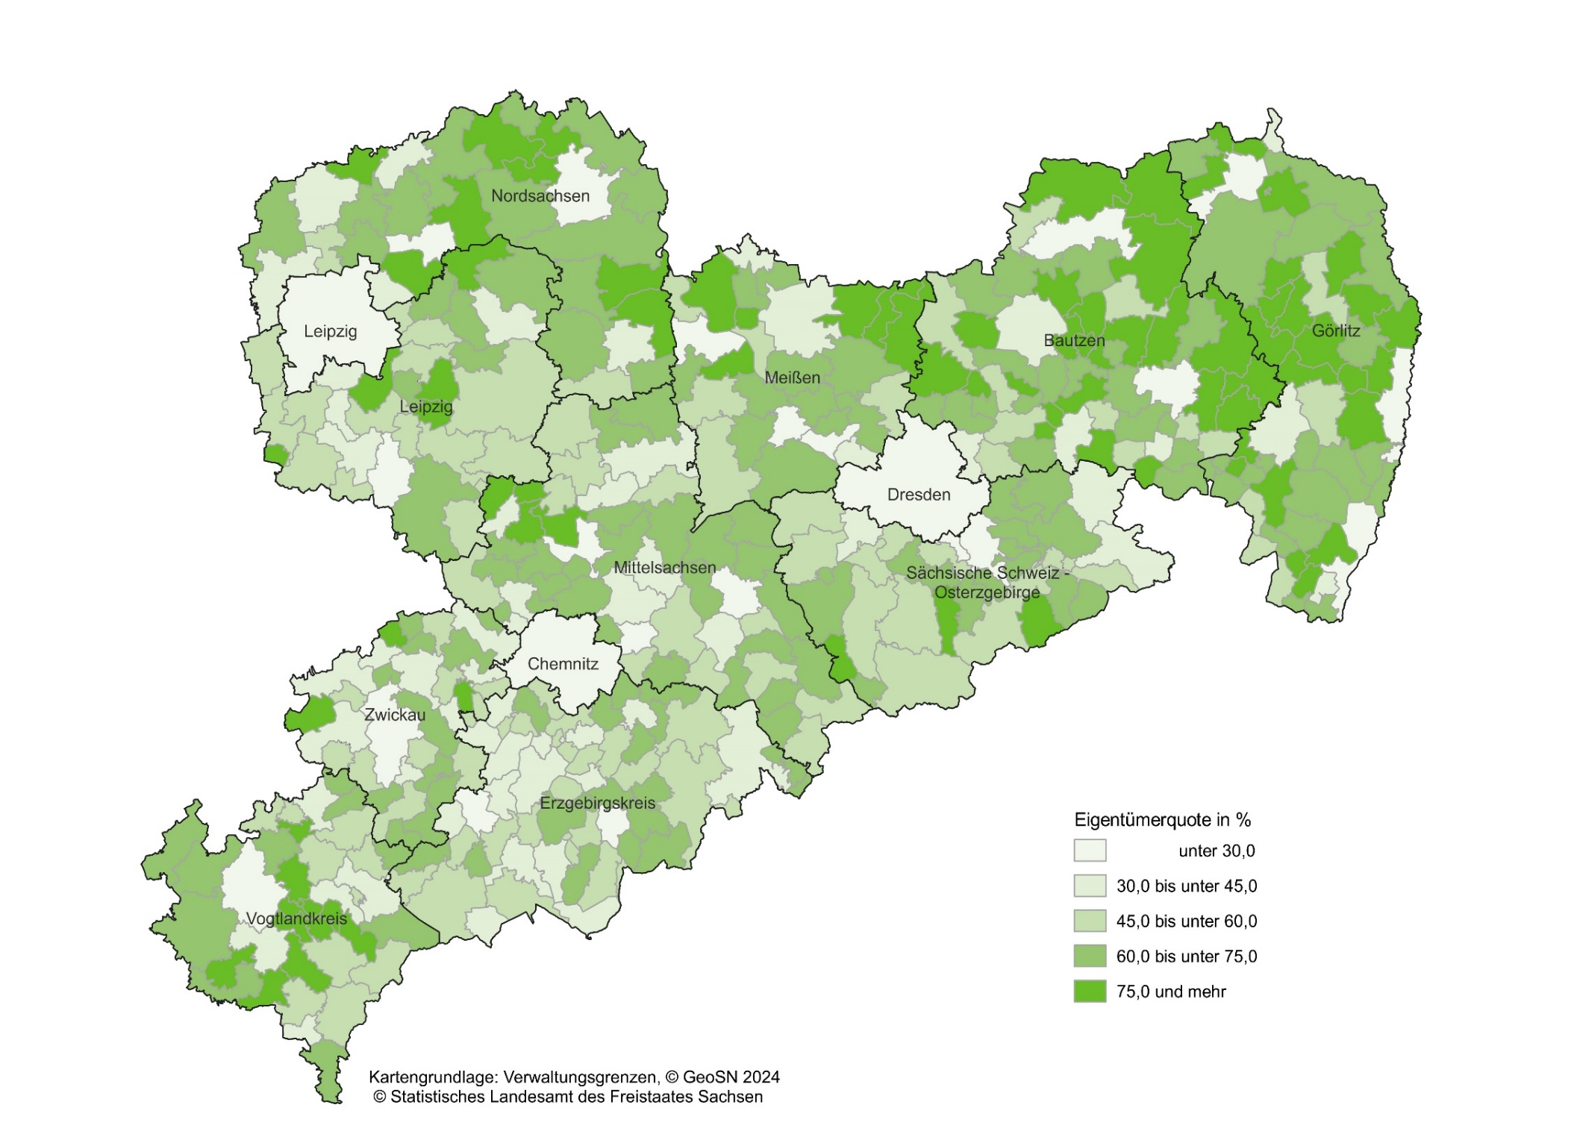
Inhalt
Abb. 8 Eigentümerquote der Wohnungen in Wohngebäuden am 15. Mai 2022 nach Gemeinden

A9
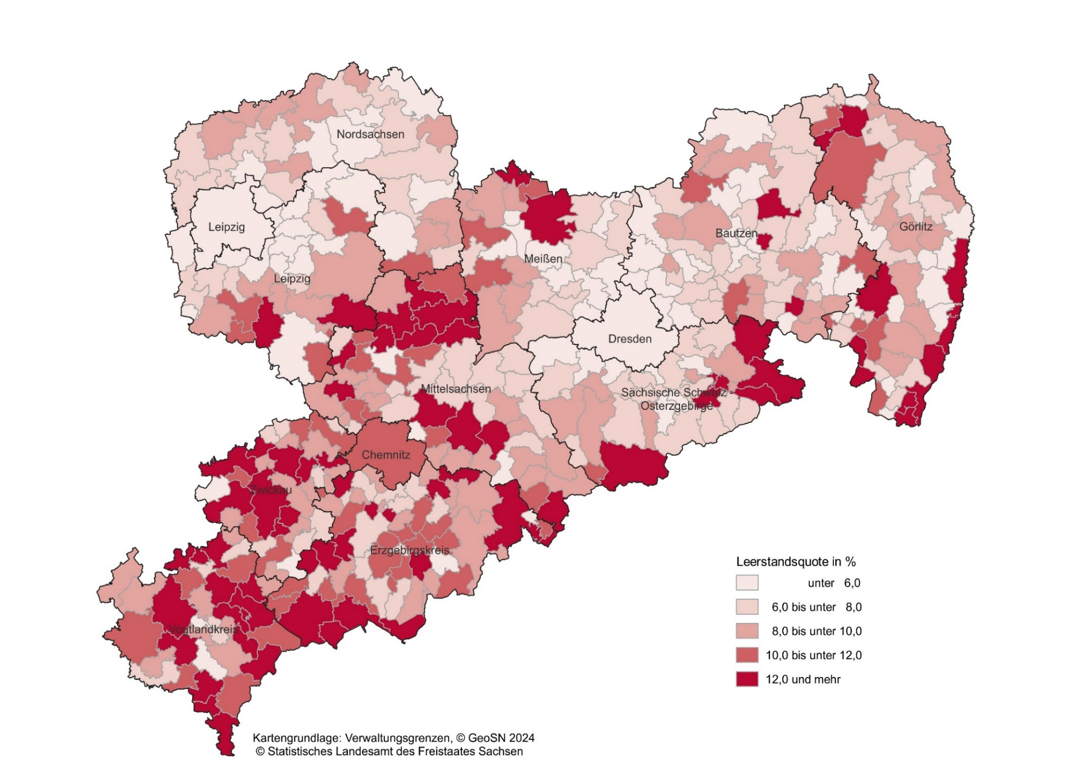
Inhalt
Abb. 9 Leerstandsquote der Wohnungen in Wohngebäuden am 15. Mai 2022 nach Gemeinden

A10
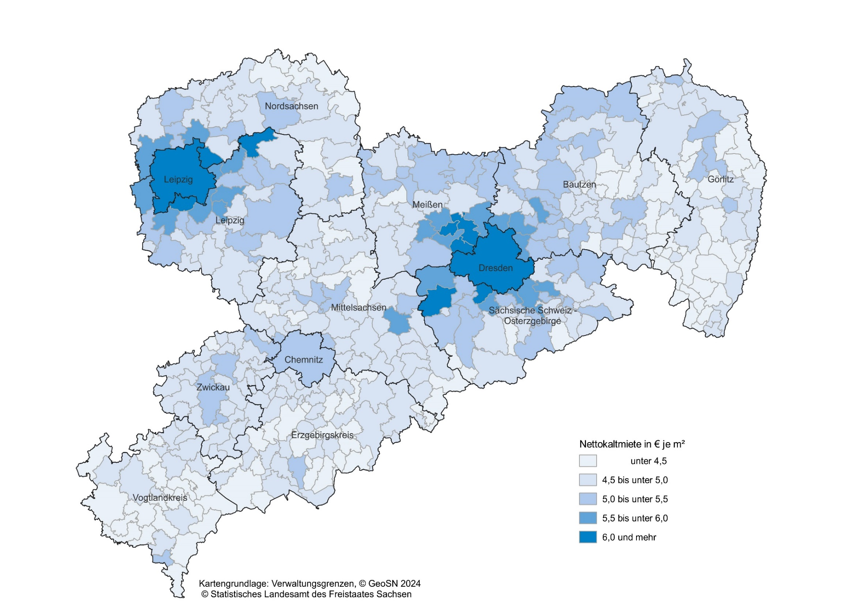
Inhalt
Abb. 10 Nettokaltmiete je m² Wohnfläche der Wohnungen in Wohngebäuden am 15. Mai 2022 nach Gemeinden

